Event Loop
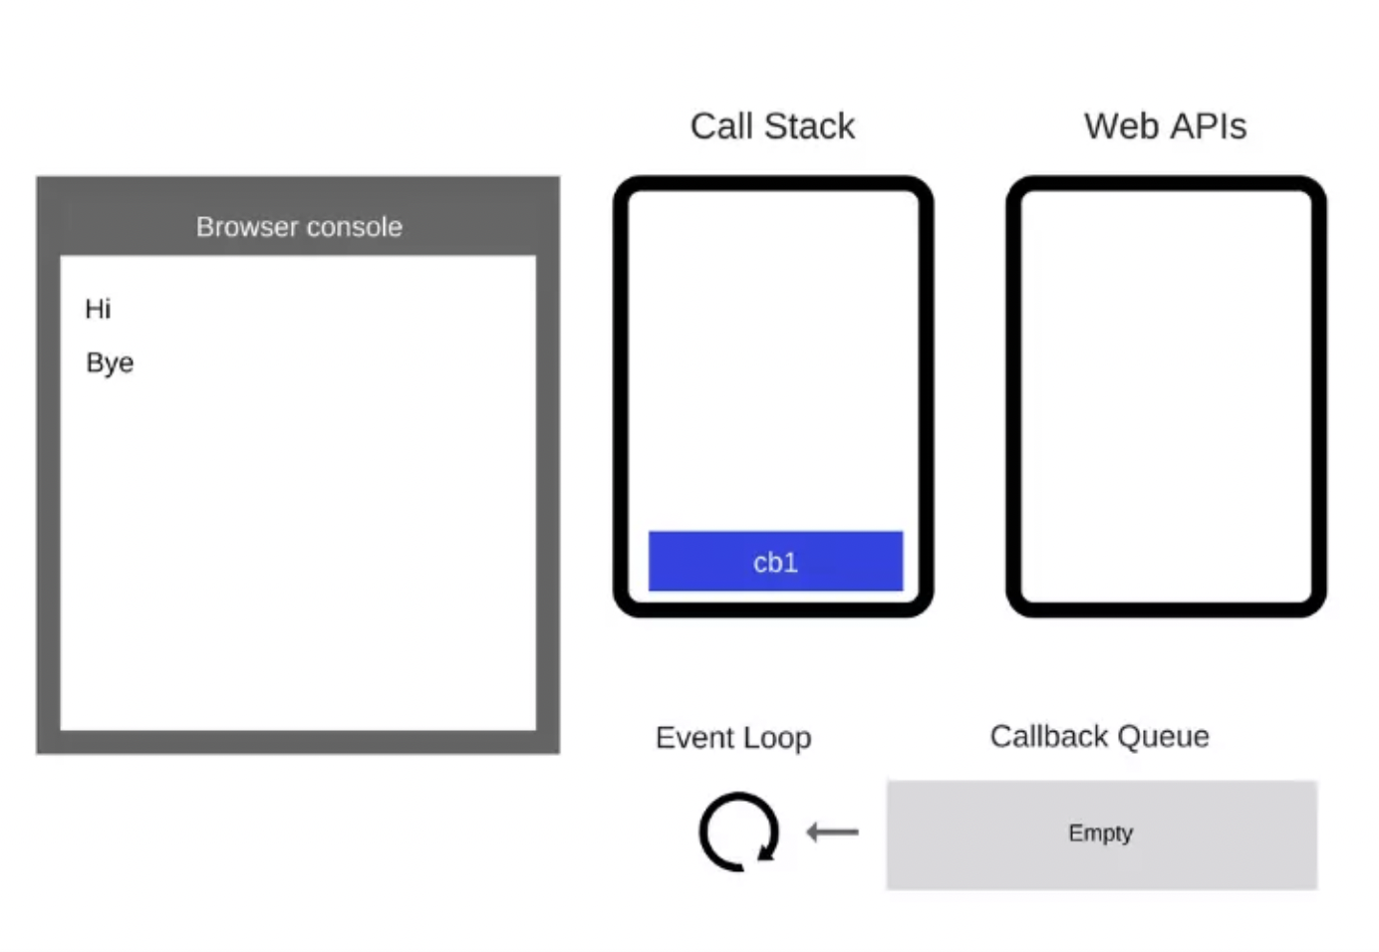
Event Loop

 | 1. Example code

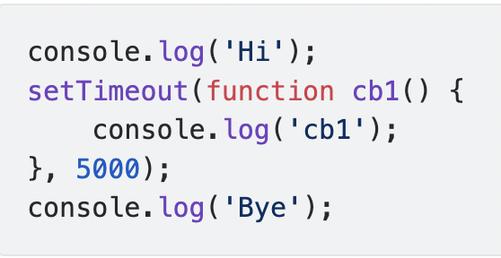

 | 2. Một số khái niệm và thành phần cơ bản
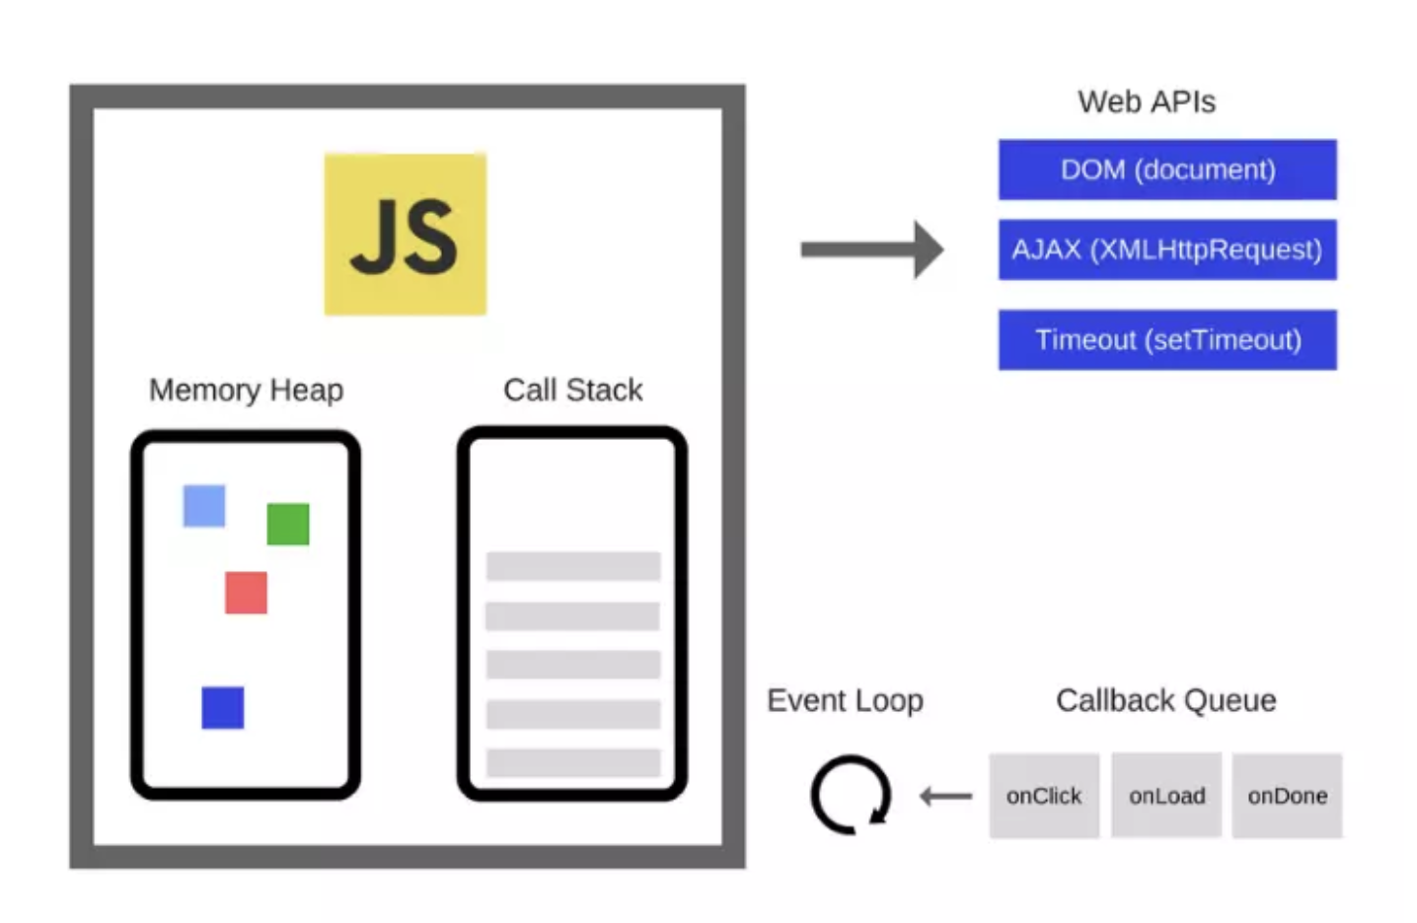

 |  | Heap: là nơi phân bổ bộ nhớ

 |  | Callstack: thực hiện cơ chế LIFO, code sẽ được đẩy vào và thực thi.

 |  | WebApi: Bao gồm DOM event, AJAX, XMLHttpRequest, XMLHttpResponse, setTimeout …

 |  | Callback Queue: thực hiện cơ chế FIFO, chứa code kg đc sync => chờ thực thi

 |  | Event Loop: thực hiện vòng lặp vô hạn trong js runtime, dùng để lắng nghe các event, luôn theo dõi callstack và callback queue

 |  |  | Callback queue tồn tại => kiểm tra callstack => callstack trống => element trong callback queue sẽ được push vào callstack để thực thi

 | 3. Workflow

 |  | Step 1: Đầu tiên là console.log('Hi') được thêm vào Call Stack. Sau đó nó được thực thi, và lại xóa khỏi Call Stack
 |  | Step 2: Tiếp tục setTimeout được thêm vào Call Stack

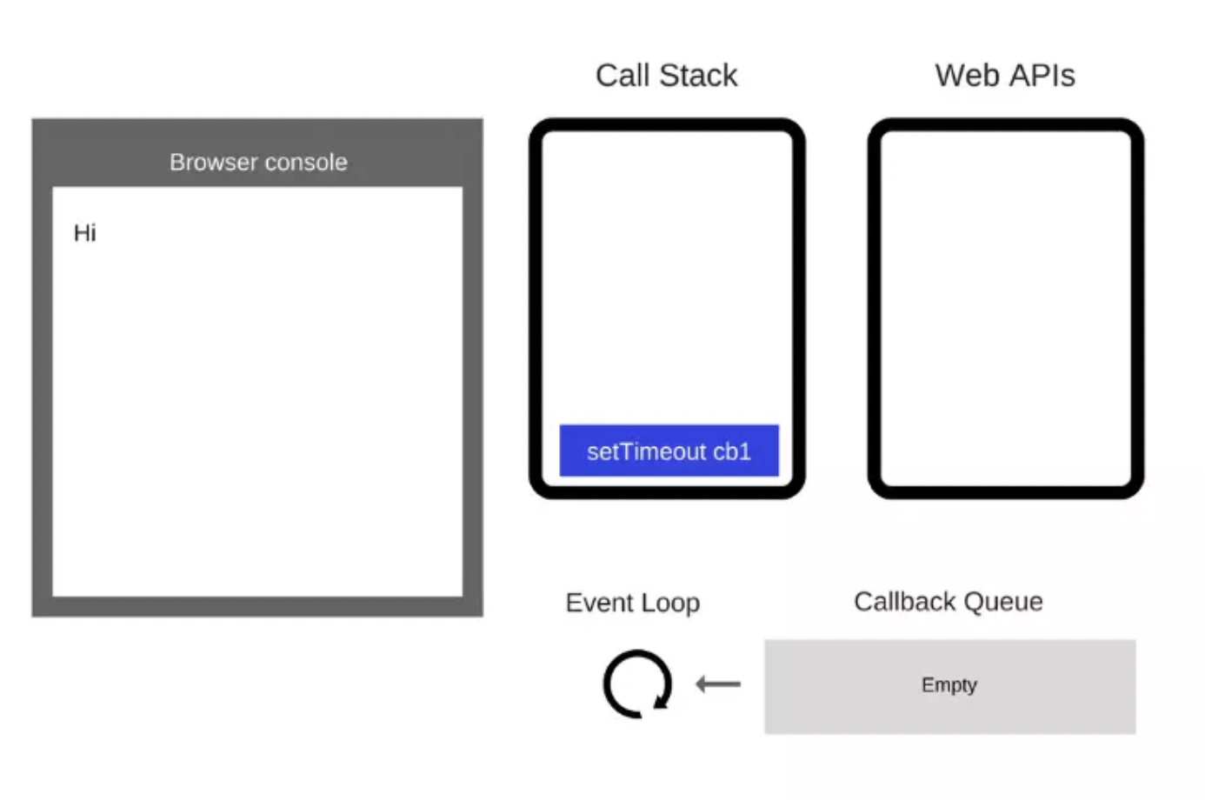

 |  | Step 3: setTimeout được thực thi, và trình duyệt sẽ tạo một timer (Web API), nó sẽ tự đếm ngược cho bạn. Sau khi thực thi thì setTimeout bị xóa khỏi Call Stack

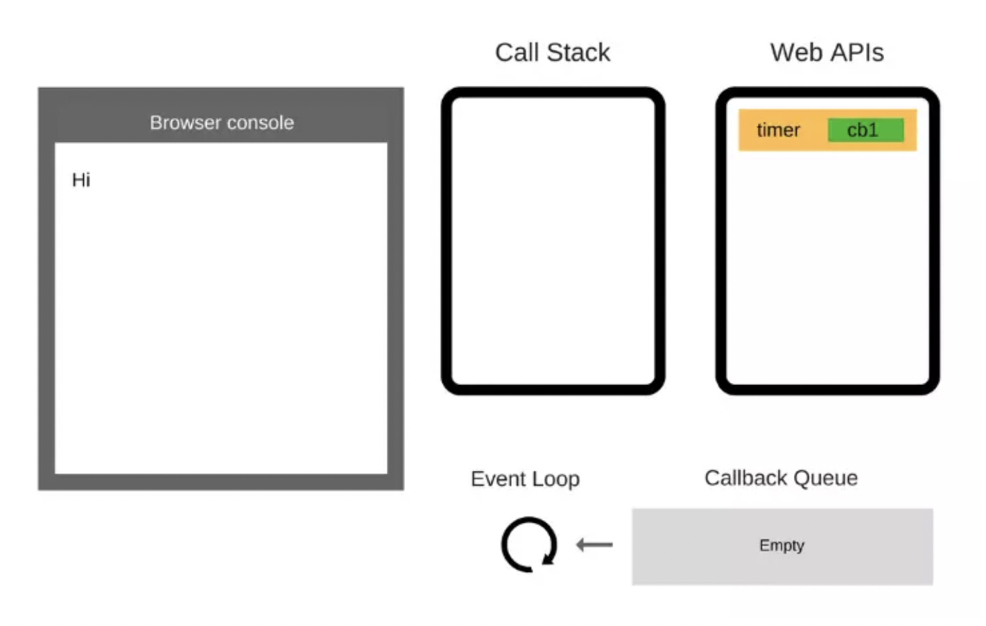

 |  | Step 4: Tương tự, console.log('Bye') được thêm vào Call Stack, thực thi và sau đó bị xóa khỏi Call Stack
 |  | Step 5: Sau ít nhất 5000ms thì timer sẽ đếm xong và nó đẩy callback cb1 vào Callback Queue

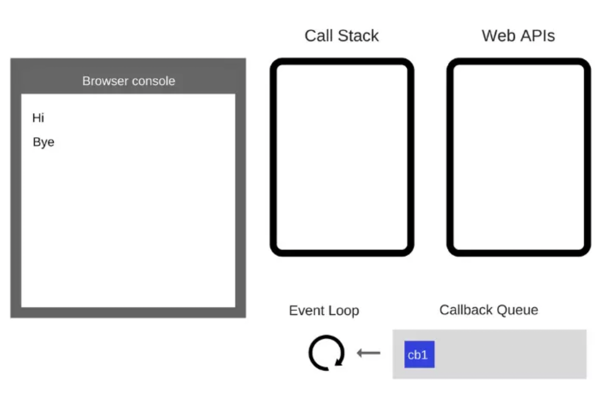

 |  | Step 6: Vì lúc này Call Stack đã trống, nên Event Loop sẽ đẩy cb1 từ Callback Queue vào Call Stack

